Sheet1
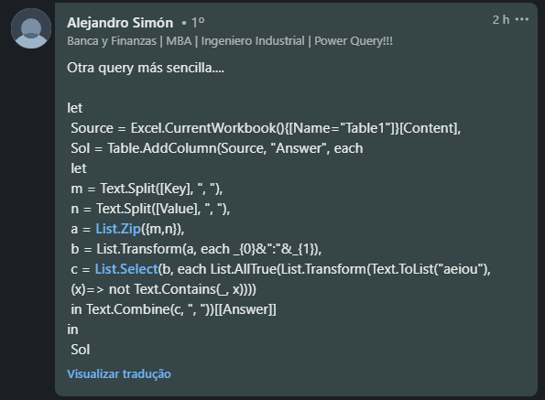
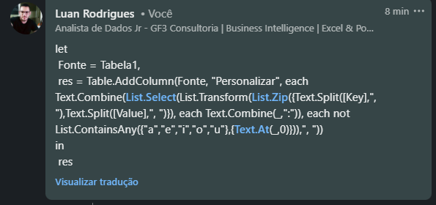
Key | Value | Answer Expected
c, d | 3, 8 | c:3, d:8
e, q, r | 1, 2, 3 | q:2, r:3
b, c, i, k, o, x | 9, 10, 23, 8, 2, 5 | b:9, c:10, k:8, x:5
a, e | 8, 3
p, a, e, i, o, u | 1, 2, 3, 4, 5, 6 | p:1
y, z, o, b | 9, 12, 88, 45 | y:9, z:12, b:45

Preparar entradas de dicionário a partir de pares de Valor de Chave. Se uma chave é vogal, então essa chave e seu valor correspondente precisam ser omitidos.

